Solicitud gráfica
 | Área: | Ciencias Naturales |  |  | Fecha:
 | Grado: | 10
 | Título del tema: | Los sólidos y los gases |  |  | ¿Cuaderno de estudio o recurso? | Recurso
 | Editor: | Lyz Marcela Bernal |  |  | Motor del recurso | F7

 | Código guión o recurso: | CN_10_14_REC80 | ← Para determinar este código, visite la hoja de Ayuda
 |  |  |  |  | ESPECIFICACIÓN DE ARCHIVOS A ENTREGAR
Núm. | Archivo Shutterstock o ruta en web | Imagen para: | Tipo | Ubicación de la imagen en el recurso F7 | Nombre imagen SMALL | Tamaño imagen SMALL | Nombre imagen ZOOM | Tamaño imagen ZOOM | Descripción | Observaciones
IMG01 | 81841099 | Recurso F7 | Fotografía | Inicio | CN_10_14_REC80_IMG01.jpg | 350 x 230 px
IMG02 | ver descripción y observaciones | Recurso F7 | Ilustración | Inicio | CN_10_14_REC80_IMG02.jpg | 350 x 230 px |  |  | 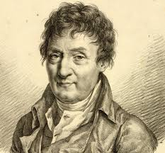 | https://commons.wikimedia.org/wiki/Jacques_Charles#/media/File:Jacques_Charles_-_Julien_L%C3%A9opold_Boilly.jpg
IMG03 | ver descripción y observaciones | Recurso F7 | Ilustración | Inicio | CN_10_14_REC80_IMG03.jpg | 350 x 230 px |  |  |  | https://commons.wikimedia.org/wiki/File:Gay-Lussac.png?uselang=es
IMG04 | ver descripción y observaciones | Recurso F7 | Ilustración | Inicio | CN_10_14_REC80_IMG04.jpg | 350 x 230 px |  |  |  | realizar ilustración igual a la imagen guía.
IMG05 | ver descripción y observaciones | Recurso F7 | Ilustración | Inicio | CN_10_14_REC80_IMG05.jpg | 350 x 230 px |  |  |  | https://commons.wikimedia.org/wiki/Amedeo_Avogadro#/media/File:Avogadro_Amedeo.jpg
IMG06 | 89798266 | Recurso F7 | Fotografía | Inicio | CN_10_14_REC80_IMG06.jpg | 350 x 230 px
IMG07 | 315777611 | Recurso F7 | Fotografía | Inicio | CN_10_14_REC80_IMG07.jpg | 350 x 230 px |  |  | 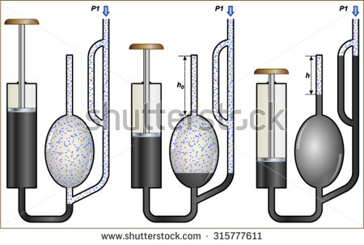
IMG08 | 156875522 | Recurso F7 | Fotografía | Inicio | CN_10_14_REC80_IMG08.jpg | 350 x 230 px |  |  | 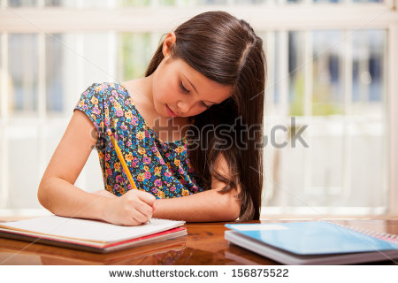
IMG09 | 408062791 | Recurso F7 | Fotografía | Contenido | CN_10_14_REC80_IMG09n.jpg | 320 x 480 px | CN_10_14_REC80_IMG09a.jpg | 800 x 458 px | 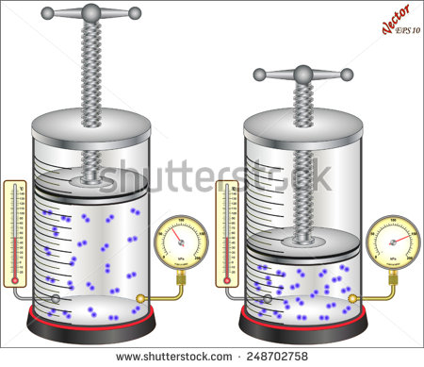 | el código de la imagen es 248702758
IMG10 | ver descripción y observaciones | Recurso F7 | Ilustración | Contenido | CN_10_14_REC80_IMG10n.jpg | 320 x 480 px | CN_10_14_REC80_IMG10a.jpg | 800 x 458 px |  | realizar ilustración igual a la imagen guia
IMG11 | ver descripción y observaciones | Recurso F7 | Ilustración | Contenido | CN_10_14_REC80_IMG11n.jpg | 320 x 480 px | CN_10_14_REC80_IMG11a.jpg | 800 x 458 px | 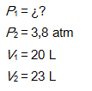 | realizar ilustración igual a la imagen guia
IMG12 | ver descripción y observaciones | Recurso F7 | Ilustración | Contenido | CN_10_14_REC80_IMG12n.jpg | 320 x 480 px | CN_10_14_REC80_IMG12a.jpg | 800 x 458 px | 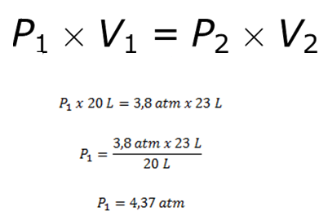 | realizar ilustración igual a la imagen guia
IMG13 | 247522807 | Recurso F7 | Fotografía | Inicio | CN_10_14_REC80_IMG13.jpg | 350 x 230 px
IMG14 | 283614392 | Recurso F7 | Fotografía | Inicio | CN_10_14_REC80_IMG14.jpg | 350 x 230 px |  |  | 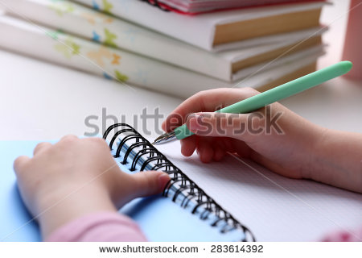
IMG15 | 248243260 | Recurso F7 | Ilustración | Contenido | CN_10_14_REC80_IMG15n.jpg | 320 x 480 px | CN_10_14_REC80_IMG15a.jpg | 800 x 458 px | 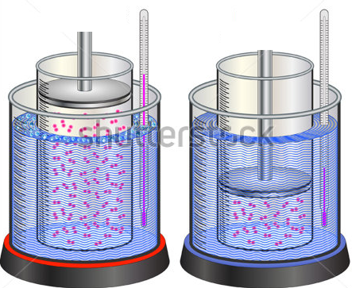 | eliminar pesas como se deja en imagen guía
IMG16 | ver descripción y observaciones | Recurso F7 | Ilustración | Contenido | CN_10_14_REC80_IMG16n.jpg | 320 x 480 px | CN_10_14_REC80_IMG16a.jpg | 800 x 458 px | 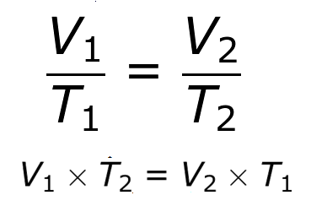 | realizar ilustración igual a la imagen guia
IMG17 | ver descripción y observaciones | Recurso F7 | Ilustración | Contenido | CN_10_14_REC80_IMG17n.jpg | 320 x 480 px | CN_10_14_REC80_IMG17a.jpg | 800 x 458 px |  | realizar ilustración igual a la imagen guia
IMG18 | ver descripción y observaciones | Recurso F7 | Ilustración | Contenido | CN_10_14_REC80_IMG18n.jpg | 320 x 480 px | CN_10_14_REC80_IMG18a.jpg | 800 x 458 px |  | realizar ilustración igual a la imagen guia
IMG19 | ver descripción y observaciones | Recurso F7 | Ilustración | Inicio | CN_10_14_REC80_IMG19.jpg | 350 x 230 px |  |  | 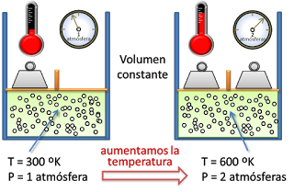 | realizar ilustración igual a la imagen guia
IMG20 | 165955961 | Recurso F7 | Fotografía | Inicio | CN_10_14_REC80_IMG20.jpg | 350 x 230 px |  |  | 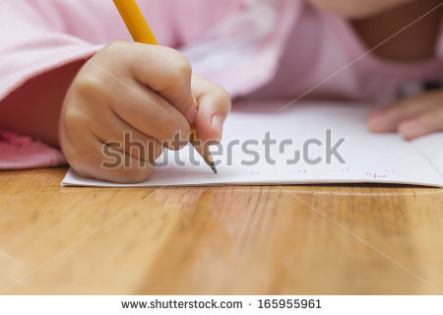
IMG21 | ver descripción y observaciones | Recurso F7 | Ilustración | Contenido | CN_10_14_REC80_IMG21n.jpg | 320 x 480 px | CN_10_14_REC80_IMG21a.jpg | 800 x 458 px | 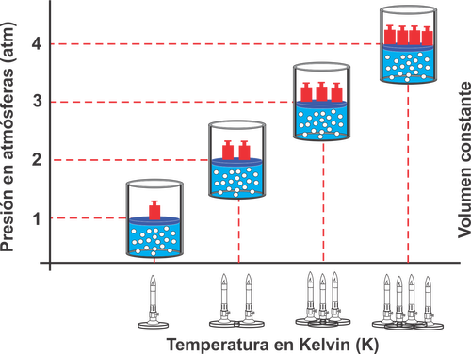 | realizar ilustración igual a la imagen guia
IMG22 | ver descripción y observaciones | Recurso F7 | Ilustración | Contenido | CN_10_14_REC80_IMG22n.jpg | 320 x 480 px | CN_10_14_REC80_IMG22a.jpg | 800 x 458 px | 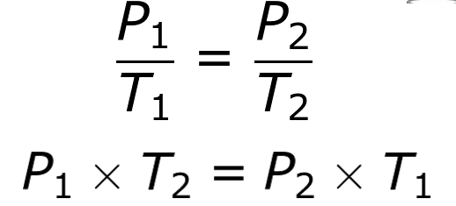 | realizar ilustración igual a la imagen guia
IMG23 | ver descripción y observaciones | Recurso F7 | Ilustración | Contenido | CN_10_14_REC80_IMG23n.jpg | 320 x 480 px | CN_10_14_REC80_IMG23a.jpg | 800 x 458 px |  | realizar ilustración igual a la imagen guia
IMG24 | ver descripción y observaciones | Recurso F7 | Ilustración | Contenido | CN_10_14_REC80_IMG24n.jpg | 320 x 480 px | CN_10_14_REC80_IMG24a.jpg | 800 x 458 px |  | realizar ilustración igual a la imagen guia
IMG25 | ver descripción y observaciones | Recurso F7 | Ilustración | Inicio | CN_10_14_REC80_IMG25.jpg | 350 x 230 px |  |  | 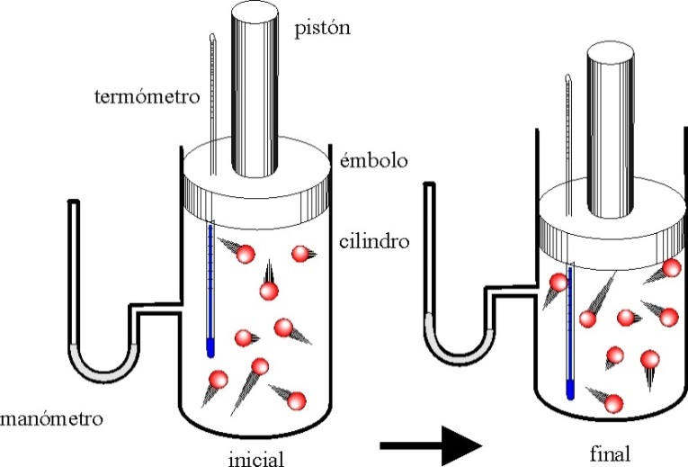 | realizar ilustración igual a la imagen guia
IMG26 | 85710239 | Recurso F7 | Fotografía | Inicio | CN_10_14_REC80_IMG26.jpg | 350 x 230 px
IMG27 | ver descripción y observaciones | Recurso F7 | Ilustración | Contenido | CN_10_14_REC80_IMG27n.jpg | 320 x 480 px | CN_10_14_REC80_IMG27a.jpg | 800 x 458 px |  | realizar ilustración igual a la imagen guia
IMG28 | ver descripción y observaciones | Recurso F7 | Ilustración | Contenido | CN_10_14_REC80_IMG28n.jpg | 320 x 480 px | CN_10_14_REC80_IMG28a.jpg | 800 x 458 px | 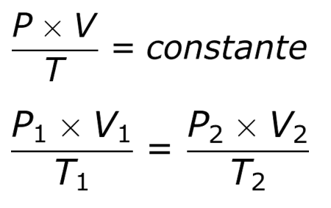 | realizar ilustración igual a la imagen guia
IMG29 | ver descripción y observaciones | Recurso F7 | Ilustración | Contenido | CN_10_14_REC80_IMG29n.jpg | 320 x 480 px | CN_10_14_REC80_IMG29a.jpg | 800 x 458 px |  | realizar ilustración igual a la imagen guia
IMG30 | ver descripción y observaciones | Recurso F7 | Ilustración | Contenido | CN_10_14_REC80_IMG30n.jpg | 320 x 480 px | CN_10_14_REC80_IMG30a.jpg | 800 x 458 px | 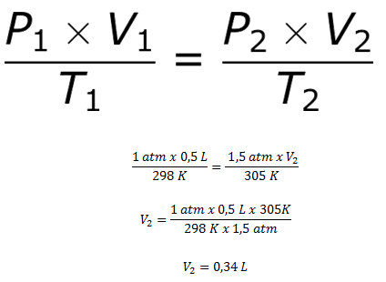 | realizar ilustración igual a la imagen guia
IMG31 | ver descripción y observaciones | Recurso F7 | Ilustración | Inicio | CN_10_14_REC80_IMG31.jpg | 350 x 230 px |  |  | 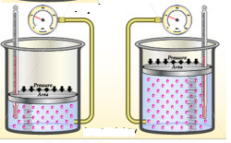 | realizar ilustración igual a la imagen guia. Imagen adaptada de shutherstock 344475818
IMG32 | 75994126 | Recurso F7 | Fotografía | Inicio | CN_10_14_REC80_IMG32.jpg | 350 x 230 px |  |  | 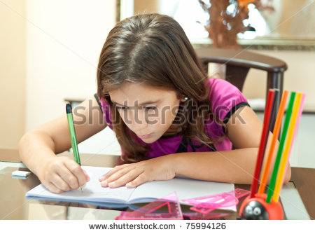
IMG33 | ver descripción y observaciones | Recurso F7 | Ilustración | Contenido | CN_10_14_REC80_IMG33n.jpg | 320 x 480 px | CN_10_14_REC80_IMG33a.jpg | 800 x 458 px | 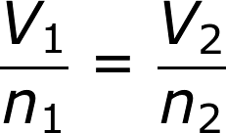 | realizar ilustración igual a la imagen guia.
IMG34 | ver descripción y observaciones | Recurso F7 | Ilustración | Contenido | CN_10_14_REC80_IMG34n.jpg | 320 x 480 px | CN_10_14_REC80_IMG34a.jpg | 800 x 458 px |  | realizar ilustración igual a la imagen guia.
IMG35 | ver descripción y observaciones | Recurso F7 | Ilustración | Contenido | CN_10_14_REC80_IMG35n.jpg | 320 x 480 px | CN_10_14_REC80_IMG35a.jpg | 800 x 458 px | 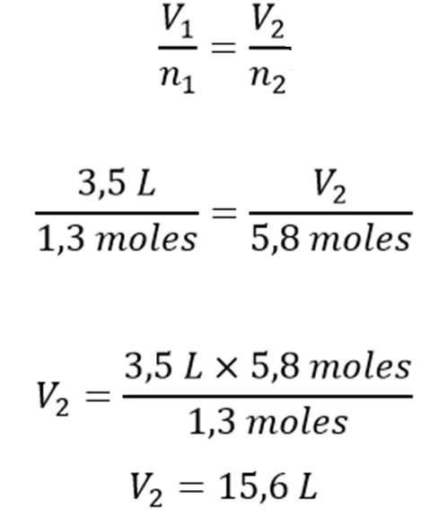 | realizar ilustración igual a la imagen guia.
IMG36 | 247174552 | Recurso F7 | Fotografía | Inicio | CN_10_14_REC80_IMG36.jpg | 350 x 230 px |  |  | 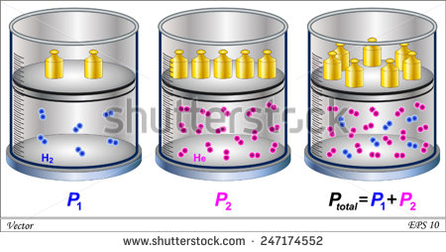
IMG37 | 245862601 | Recurso F7 | Fotografía | Inicio | CN_10_14_REC80_IMG37.jpg | 350 x 230 px
IMG38 | ver descripción y observaciones | Recurso F7 | Ilustración | Contenido | CN_10_14_REC80_IMG38n.jpg | 320 x 480 px | CN_10_14_REC80_IMG38a.jpg | 800 x 458 px |  | realizar ilustración igual a la imagen guia.
IMG39 | ver descripción y observaciones | Recurso F7 | Ilustración | Contenido | CN_10_14_REC80_IMG39n.jpg | 320 x 480 px | CN_10_14_REC80_IMG39a.jpg | 800 x 458 px |  | realizar ilustración igual a la imagen guia.

